Hoja1
REP-SAN s.r.l ®
TELÉFONOS = 4-217-2800 WHATSAPP Y LINEA Y 7-714-1128 LINEA (NUEVO)
MAIL =<repsanar@yahoo.com.ar><ventas@repsan.com.ar>
PAGINA WEB: www.repsan.com.ar
 |  | Carlos Gardel 4445, Villa Dominico.
 |  | ATENCION = Unica cuenta corriente
 |  | BCO. SANTANDER RIO
 |  | CTA. CORRIENTE EN PESOS Nº 3183/9
 |  | SUCURSAL WILDE (053)
 |  | NOMBRE: REP-SAN S.R.L.
 |  | C.U.I.T.: 30-69638909-4
 |  | CBU: 0720053320000000318390
 |  | GRACIAS-

ACCESORIOS DE BRONCE REFORORZADOS INYECTADOS Y FUNDIDOS PARA AGUA.
CODIGO |  | DESCRIPCION | PRECIO
ROSCAS CON TUERCA
RT3 | * | ROSCA CON TUERCA DE 1/2" "INYECTADO" | $ 1,994.64
RT4 | * | ROSCA CON TUERCA DE 3/4" "INYECTADO" | $ 2,473.64
RT5 | * | ROSCA CON TUERCA DE 1" "INYECTADO" | $ 3,785.58
RT6 | * | ROSCA CON TUERCA DE 1 1/4" | $ 8,407.38
RT7 | * | ROSCA CON TUERCA DE 1 1/2" | $ 11,332.40
RT8 | * | ROSCA CON TUERCA DE 2" | $ 16,240.09
CUPLAS.
CR3 | * | CUPLAS DE 1/2" "INYECTADO" | $ 2,449.51
CR4 | * | CUPLAS DE 3/4" "INYECTADO" | $ 2,808.76
CR5 | * | CUPLAS DE 1" "INYECTADO" | $ 5,196.15
CR6 | * | CUPLAS DE 1 1/4" | $ 7,728.88
CR7 | * | CUPLAS DE 1 1/2" | $ 9,413.94
CR8 | * | CUPLAS DE 2" | $ 15,570.55
BRIDAS.
BR3 | * | BRIDAS DE 1/2" | $ 4,241.51
BR4 | * | BRIDAS DE 3/4" | $ 5,278.50
BR5 | * | BRIDAS DE 1" | $ 4,608.95
BR6 | * | BRIDAS DE 1 1/4" | $ 5,891.66
BR7 | * | BRIDAS DE 1 1/2" | $ 11,413.63
BR8 | * | BRIDAS DE 2" | $ 20,870.53
CODOS MACHO - HEMBRA.
CM3 | * | CODO MACHO - HEMBRA DE 1/2" "INYECTADO" | $ 3,548.20
CM4 | * | CODO MACHO - HEMBRA DE 3/4" "INYECTADO" | $ 4,631.17
CM5 | * | CODO MACHO - HEMBRA DE 1" | $ 8,886.49
CM6 | * | CODO MACHO - HEMBRA DE 1 1/4" | $ 12,426.90
CM7 | * | CODO MACHO - HEMBRA DE 1 1/2" | $ 18,164.15
CM8 | * | CODO MACHO - HEMBRA DE 2" | $ 26,544.67
CODOS HEMBRA - HEMBRA.
CD3 | * | CODO HEMBRA - HEMBRA DE 1/2" "INYECTADO" | $ 3,588.12
CD4 | * | CODO HEMBRA - HEMBRA DE 3/4" "INYECTADO" | $ 4,631.17
CD5 | * | CODO HEMBRA - HEMBRA DE 1" | $ 8,886.49
CD6 | * | CODO HEMBRA - HEMBRA DE 1 1/4" | $ 12,426.90
CD7 | * | CODO HEMBRA - HEMBRA DE 1 1/2" | $ 18,164.15
CD8 | * | CODO HEMBRA - HEMBRA DE 2" | $ 26,544.67
TAPAS.
TA3 | * | TAPA DE 1/2" "TRAFILADO" | $ 1,397.84
TA4 | * | TAPA DE 3/4" "INYECTADO" | $ 1,788.83
TA5 | * | TAPA DE 1" | $ 3,763.52
TA6 | * | TAPA DE 1 1/4" | $ 6,211.67
TA7 | * | TAPA DE 1 1/2" | $ 8,135.72
TA8 | * | TAPA DE 2" | $ 11,642.33
TAPÓN.
TO3 | * | TAPÓN DE 1/2" "TRAFILADO" | $ 1,186.07
TO4 | * | TAPÓN DE 3/4" "TRAFILADO" | $ 2,029.60
TO5 | * | TAPÓN DE 1" | $ 4,951.56
TO6 | * | TAPÓN DE 1 1/4" | $ 6,848.54
TO7 | * | TAPÓN DE 1 1/2" | $ 8,196.59
TO8 | * | TAPÓN DE 2" | $ 12,714.24
TEE.
TE3 | * | TEE DE 1/2" "INYECTADO" | $ 4,442.02
TE4 | * | TEE DE 3/4" "INYECTADO" | $ 5,439.94
TE5 | * | TEE DE 1" | $ 9,109.60
TE6 | * | TEE DE 1 1/4" | $ 14,175.07
TE7 | * | TEE DE 1 1/2" | $ 20,153.54
TE8 | * | TEE DE 2" | $ 35,762.57
TUERCAS PLANAS.
TP3 | * | TUERCA PLANA DE 1/2" "TRAFILADO" | $ 1,220.27
TP4 | * | TUERCA PLANA DE 3/4" "TRAFILADO" | $ 1,713.74
TP5 | * | TUERCA PLANA DE 1" | $ 1,770.25
TP6 | * | TUERCA PLANA DE 1 1/4" | $ 5,316.77
TP7 | * | TUERCA PLANA DE 1 1/2" | $ 5,594.03
TP8 | * | TUERCA PLANA DE 2" | $ 9,044.26
ARANDELAS.
AR3 | * | ARANDELA DE 1/2" | $ 2,324.17
AR4 | * | ARANDELA DE 3/4" | $ 3,024.15
AR5 | * | ARANDELA DE 1" | $ 3,511.09
AR6 | * | ARANDELA DE 1 1/4" | $ 3,845.87
CRUCES
CZ5 | * | CRUZ DE 1" | $ 11,436.01
CZ6 | * | CRUZ DE 1 1/4" | $ 18,631.85
CZ7 | * | CRUZ DE 1 1/2" | $ 25,045.36
CZ8 | * | CRUZ DE 2" | $ 36,262.95
CURVAS MACHO HEMBRA A 90º.
CVM3 | * | CURVAS MACHO - HEMBRA DE 1/2" A 90º. | $ 5,882.13
CVM4 | * | CURVAS MACHO - HEMBRA DE 3/4" A 90º. | $ 8,702.97
CVM5 | * | CURVAS MACHO - HEMBRA DE 1" A 90º. | $ 13,712.80
CVM6 | * | CURVAS MACHO - HEMBRA DE 1 1/4" A 90º. | $ 22,850.04
CVM7 | * | CURVAS MACHO - HEMBRA DE 1 1/2" A 90º. | $ 33,732.29
CVM8 | * | CURVAS MACHO - HEMBRA DE 2" A 90º. | $ 55,753.35
CURVAS HEMBRA - HEMBRA A 90º. |  |  | $ 0.00
CV3 | * | CURVA HEMBRA - HEMBRA DE 1/2" A 90º. | $ 6,582.11
CV4 | * | CURVA HEMBRA - HEMBRA DE 3/4" A 90º. | $ 8,946.44
CV5 | * | CURVA HEMBRA - HEMBRA DE 1" A 90º. | $ 14,321.48
CV6 | * | CURVA HEMBRA - HEMBRA DE 1 1/4" A 90º. | $ 21,294.76
CV7 | * | CURVA HEMBRA - HEMBRA DE 1 1/2" A 90º. | $ 37,627.83
CV8 | * | CURVA HEMBRA - HEMBRA DE 2" A 90º. | $ 61,840.13
UNIÓN DOBLE CÓNICA.
UDC3 | * | UNIÓN DOBLE CÓNICA DE 1/2" "INYECTADO" | $ 8,025.83
UDC4 | * | UNIÓN DOBLE CÓNICA DE 3/4" "INYECTADO" | $ 9,757.90
UDC5 | * | UNIÓN DOBLE CÓNICA DE 1" | $ 13,812.10
UDC6 | * | UNIÓN DOBLE CÓNICA DE 1 1/4" | $ 23,893.35
UDC7 | * | UNIÓN DOBLE CÓNICA DE 1 1/2" | $ 34,688.01
UDC8 | * | UNIÓN DOBLE CÓNICA DE 2" | $ 49,481.85
COLECTORES CRUZ COMPLETOS CON 2 BRIDAS.
COL4 | * | COLECTOR 1 X 3/4 REF. C/BRIDAS | $ 32,893.23
COL5 | * | COLECTOR 1 X 1 REF. C/BRIDAS | $ 35,936.62
COLE | * | COLECTOR ECONÓMICO 1 X 3/4 C/BRIDAS | $ 29,849.84
REDUCCIÓN, BUJES.
BJR42 | * | BUJE REDUCCIÓN 3/4" X 3/8"."TRAFILADO" | $ 1,899.99
BJR43 | * | BUJE REDUCCIÓN 3/4" X 1/2" "INYECTADO" | $ 2,411.61
BJR53 | * | BUJE REDUCCIÓN 1" X 1/2" "INYECTADO". | $ 3,019.79
BJR54 | * | BUJE REDUCCIÓN 1" X 3/4" "INYECTADO". | $ 3,259.29
BJR63 | * | BUJE REDUCCIÓN 1 1/4" X 1/2". | $ 7,953.11
BJR64 | * | BUJE REDUCCIÓN 1 1/4" X 3/4". | $ 7,740.08
BJR65 | * | BUJE REDUCCIÓN 1 1/4" X 1". | $ 6,674.89
BJR74 | * | BUJE REDUCCIÓN 1 1/2" X 3/4". | $ 8,805.26
BJR75 | * | BUJE REDUCCIÓN 1 1/2" X 1". | $ 8,044.42
BJR76 | * | BUJE REDUCCIÓN 1 1/2 X 1 1/4". | $ 6,979.23
BJR83 | * | BUJE REDUCCIÓN 2" X 1/2". | $ 13,475.09
BJR84 | * | BUJE REDUCCIÓN 2" X 3/4". | $ 12,653.37
BJR85 | * | BUJE REDUCCIÓN 2" X 1". | $ 12,501.20
BJR86 | * | BUJE REDUCCIÓN 2" X 1 1/4". | $ 12,957.71
BJR87 | * | BUJE REDUCCIÓN 2" X 1 1/2". | $ 11,649.05
REDUCCIÓN,TEE.
TR42 | * | TEE REDUCCIÓN 3/4" X 3/8". | $ 9,044.26
TR43 | * | TEE REDUCCIÓN 3/4" X 1/2". | $ 7,522.56
TR53 | * | TEE REDUCCION 1" X 1/2". | $ 12,152.99
TR54 | * | TEE REDUCCIÓN 1" X 3/4". | $ 9,231.34
TR63 | * | TEE REDUCCIÓN 1 1/4" X 1/2". | $ 12,283.69
TR64 | * | TEE REDUCCIÓN 1 1/4" X 3/4". | $ 12,040.21
TR65 | * | TEE REDUCCIÓN 1 1/4" X 1". | $ 13,653.21
TR73 | * | TEE REDUCCIÓN 1 1/2" X 1/2". | $ 16,042.73
TR74 | * | TEE REDUCCIÓN 1 1/2" X 3/4". | $ 17,625.29
TR75 | * | TEE REDUCCIÓN 1 1/2" X 1". | $ 21,490.40
TR76 | * | TEE REDUCCIÓN 1 1/2" X 1 1/4". | $ 19,055.69
TR83 | * | TEE REDUCCIÓN 2" X 1/2". | $ 21,925.43
TR84 | * | TEE REDUCCIÓN 2" X 3/4". | $ 21,164.58
TR85 | * | TEE REDUCCIÓN 2" X 1". | $ 22,990.62
TR86 | * | TEE REDUCCIÓN 2" X 1 1/4". | $ 29,838.25
TR87 | * | TEE REDUCCIÓN 2" X 1 1/2". | $ 27,099.19
REDUCCIÓN, CUPLAS.
CR42 | * | CUPLA REDUCCIÓN 3/4" X 3/8". | $ 4,826.47
CR43 | * | CUPLA REDUCCIÓN 3/4" X 1/2" "INYECTADO". | $ 3,139.54
CR53 | * | CUPLA REDUCCIÓN 1" X 1/2". | $ 8,646.38
CR54 | * | CUPLA REDUCCIÓN 1" X 3/4". | $ 7,642.06
CR63 | * | CUPLA REDUCCIÓN 1 1/4" X 1/2". | $ 7,946.40
CR64 | * | CUPLA REDUCCIÓN 1 1/4" X 3/4". | $ 7,185.55
CR65 | * | CUPLA REDUCCIÓN 1 1/4" X 1". | $ 7,642.06
CR73 | * | CUPLA REDUCCIÓN 1 1/2" X 1/2". | $ 11,436.01
CR74 | * | CUPLA REDUCCIÓN 1 1/2" X 3/4". | $ 10,736.03
CR75 | * | CUPLA REDUCCIÓN 1 1/2" X 1". | $ 13,475.09
CR76 | * | CUPLA REDUCCIÓN 1 1/2" X 1 1/4". | $ 10,888.20
CR83 | * | CUPLA REDUCCIÓN 2" X 1/2". | $ 14,371.10
CR84 | * | CUPLA REDUCCIÓN 2" X 3/4". | $ 13,305.91
CR85 | * | CUPLA REDUCCIÓN 2" X 1". | $ 17,110.15
CR86 | * | CUPLA REDUCCIÓN 2" X 1 1/4". | $ 14,066.76
CR87 | * | CUPLA REDUCCIÓN 2" X 1 1/2". | $ 14,675.44
REDUCCIÓN, CODOS.
CMR32 | * | CODO REDUCCIÓN 1/2" x 3/8" "INYECTADO". | $ 3,832.06
CMR43 | * | CODO REDUCCIÓN 3/4" x 1/2" "INYECTADO". | $ 5,001.67
CMR54 | * | CODO REDUCCIÓN 1" x 3/4". | $ 9,597.41
CMR76 | * | CODO REDUCCIÓN 1 1/2" x 1 1/4". | $ 19,980.56
REDUCCIÓN, ROSCA CON TUERCA.
RTR43 | * | ROSCA C/TUERCA REDUCCIÓN 3/4" x 1/2" "INYECTADO". | $ 2,763.49
RTR54 | * | ROSCA C/TUERCA REDUCCIÓN 1" x 3/4". | $ 6,055.02
RTR53 | * | ROSCA C/TUERCA REDUCCIÓN 1" x 1/2". | $ 4,989.83
NIPLES Y CONEXIONES DE BRONCE.
NIPLES COMUNES.
 |  | NIPLES DE 1/8".
N005 | * | NIPLE 1/8" X 05 cm. | $ 1,384.99
N006 | * | NIPLE 1/8" X 06 cm. | $ 1,485.81
N008 | * | NIPLE 1/8" X 08 cm. | $ 1,687.44
N010 | * | NIPLE 1/8" X 10 cm. | $ 1,889.07
N012 | * | NIPLE 1/8" X 12 cm. | $ 2,090.70
N015 | * | NIPLE 1/8" X 15 cm. | $ 2,393.15
N018 | * | NIPLE 1/8" X 18 cm. | $ 2,695.59
N020 | * | NIPLE 1/8" X 20 cm. | $ 2,897.22
N025 | * | NIPLE 1/8" X 25 cm. | $ 3,401.30
N030 | * | NIPLE 1/8" X 30 cm. | $ 3,905.37
 |  | NIPLES DE 1/4".
N105 | * | NIPLE 1/4" X 05 cm. | $ 1,896.08
N106 | * | NIPLE 1/4" X 06 cm. | $ 2,093.33
N108 | * | NIPLE 1/4" X 08 cm. | $ 2,487.82
N110 | * | NIPLE 1/4" X 10 cm. | $ 2,882.32
N112 | * | NIPLE 1/4" X 12 cm. | $ 3,276.81
N115 | * | NIPLE 1/4" X 15 cm. | $ 3,868.55
...
N305C | * | NIPLE 1/2 X 5 PULIDO-CROMADO, | $ 3,523.96
INP8 |  | INSERTO DE P.V.C 8mm.(estria fina). | $ 81.36 | A
INP9 |  | INSERTO DE P.V.C. 9mm.(estria fina). | $ 81.36 | A
INPC |  | INSERTO DE P.V.C.CUADRADO. | $ 81.36 | A
INPG8 |  | INSERTO DE P.V.C GRANDE SIMIL 1ºRA MARCA 8mm.(estria fina). | $ 198.50
INPG9 |  | INSERTO DE P.V.C GRANDE SIMIL 1ºRA MARCA 9 mm.(estria fina). | $ 198.50
KIT DE FIJACION P/MONOCOMANDO.
KFMN |  | KIT DE FIJACION SIMPLE P/GRIFERIA DE MONOCOMANDO. | $ 1,200.21
KFM2 |  | KIT DE FIJACION DOBLE P/GRIFERIA DE MONOCOMANDO. | $ 1,230.56
KIT DE SUJECION MANUAL A ROSCA P/MONOCOMANDO CON NIPLE de 66mm.
KSUMA |  | FIJACION MONOCOMANDO MANUAL.(INCLUYE NIPLE DE BRONCE DE 66 mm) | $ 3,384.00 | NUEVO
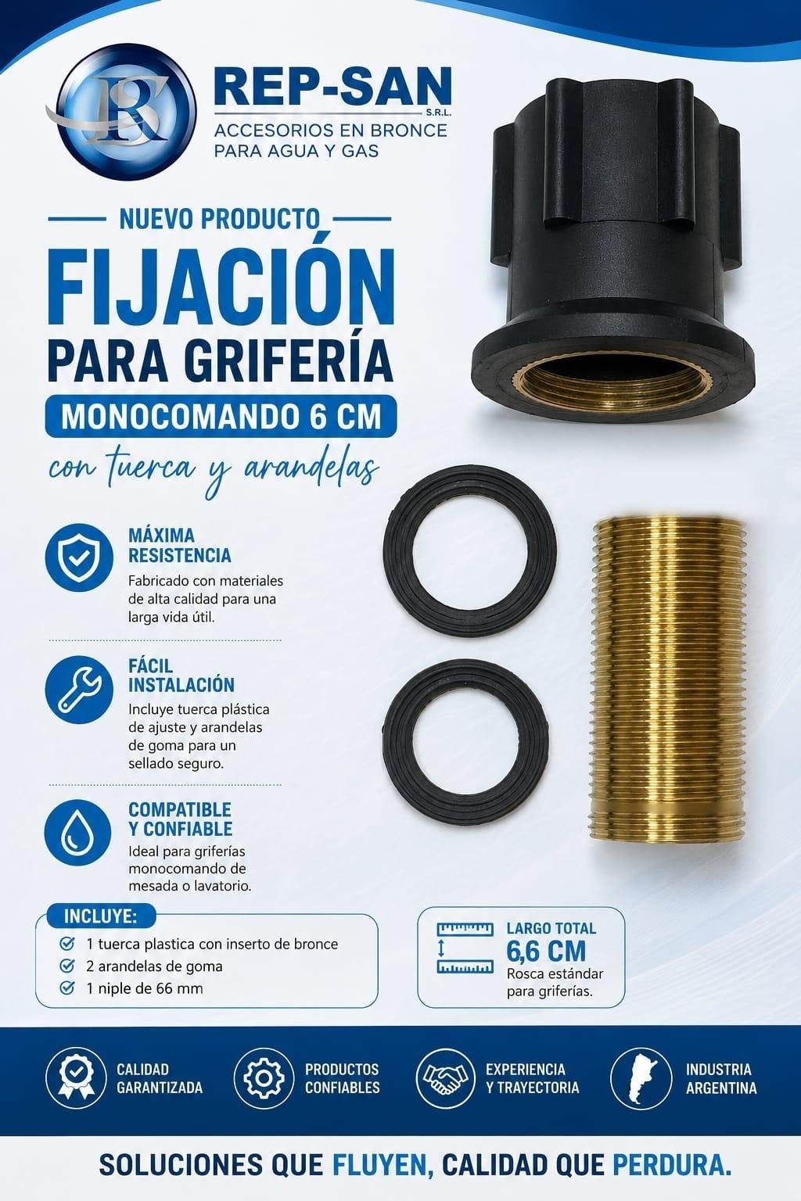
 |  |  |  | ATENCION = INCLUYE
 |  |  |  | NIPLE.

LLAVE DE GAS 3/4,1ra MARCA MANIJA NIQUELADA.
LLA4 |  | LLAVE DE GAS 3/4 H-M,1ra MARCA MANIJA NIQUELADA. | $ 9,700.00
LLA4C |  | LLAVE DE GAS 3/4 H-M,1ra MARCA MANIJA NIQUELADA Y CAMPANA. | $ 10,985.00
LLUVIAS ,DUCHAS COMPLETAS,C/BRAZO Y CAMPANA.(NACIONAL)
LLUVIAS COMPLETAS KIT (BRAZO-ROSETA-DUCHA).
 |  | P.V.C. CROMO COMPLETAS.
KLL1 |  | KIT LLUVIA CROMO COMUN CON BRAZO Y ROSETA. | $ 5,353.74 | A
534K |  | KIT LLUVIA CROMO ANTISARRO CON BRAZO Y ROSETA. | $ 5,106.11 | A
KLL2 |  | KIT LLUVIA CROMO DE LUJO CON BRAZO Y ROSETA. | $ 7,858.78 | A
KLL3 |  | KIT LLUVIA CROMO DE LUJO ANTISARRO CON BRAZO Y ROSETA. | $ 8,259.37 | A
...

